Hoja1
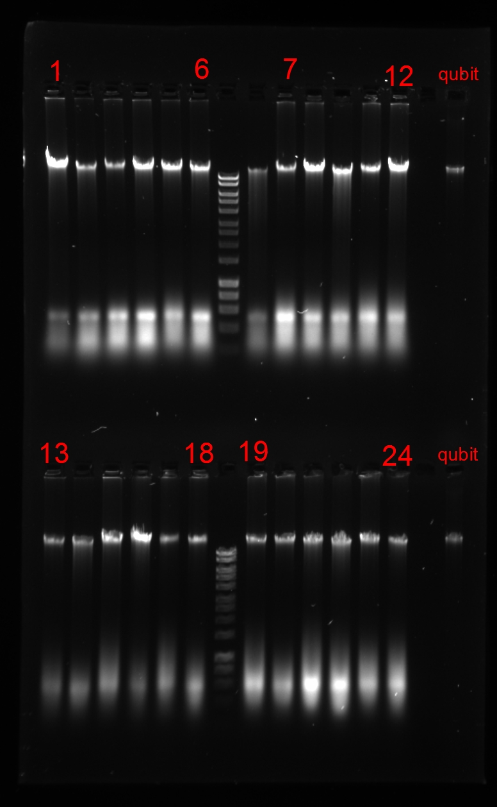
Sample ID | DNA_ID | Date | Volume | Remaining volume | ng/ul | 260/280 | 260/230 | Qubit | Gel-ID | Quality | Pool
IM18GECKA/07/002 | IM18GECKA/07/002_a | 2019-01-29 | 100 | 91.6 | 235.32 | 1.93 | 2.05 | 78.3 | 1 | 3 | GECKA-09
IM18GECKA/07/006 | IM18GECKA/07/006_a | 2019-01-29 | 100 | 81.4 | 332.03 | 2 | 2.23 | 30.2 | 2 | 3 | GECKA-05
IM18GECKA/07/015 | IM18GECKA/07/015_a | 2019-01-29 | 100 | 80.9 | 405.58 | 2 | 2.24 | 29.3 | 3 | 3 | GECKA-07
IM18GECKA/07/016 | IM18GECKA/07/016_a | 2019-01-29 | 100 | 90.1 | 484.31 | 2 | 2.11 | 63.4 | 4 | 3 | GECKA-08
IM18GECKA/07/024 | IM18GECKA/07/024_a | 2019-01-29 | 100 | 87.5 | 373.5 | 2.01 | 1.85 | 47.4 | 5 | 3 | GECKA-08
IM18GECKA/07/032 | IM18GECKA/07/032_a | 2019-01-29 | 100 | 86.2 | 401.94 | 2 | 2.17 | 42.2 | 6 | 3 | GECKA-08
IM18GECKA/07/025 | IM18GECKA/07/025_a | 2019-01-29 | 100 | 86.2 | 182.9 | 2 | 2.21 | 21.1 | 7 | 3 | GECKA-04
IM18GECKA/07/026 | IM18GECKA/07/026_a | 2019-01-29 | 100 | 83.6 | 436.04 | 2.03 | 2.12 | 34.8 | 8 | 3 | GECKA-07
IM18GECKA/07/034 | IM18GECKA/07/034_a | 2019-01-29 | 100 | 90.2 | 408.88 | 1.99 | 2.08 | 64.2 | 9 | 3 | GECKA-08
IM18GECKA/07/035 | IM18GECKA/07/035_a | 2019-01-29 | 100 | 90.8 | 399.78 | 1.99 | 2.2 | 69.5 | 10 | 3 | GECKA-08
IM18GECKA/07/046 | IM18GECKA/07/046_a | 2019-01-29 | 100 | 87.0 | 430.46 | 2 | 1.99 | 45.5 | 11 | 3 | GECKA-08
IM18GECKA/07/049 | IM18GECKA/07/049_a | 2019-01-29 | 100 | 92.0 | 399.01 | 2 | 2.24 | 83.2 | 12 | 3 | GECKA-09
IM18GECKA/07/051 | IM18GECKA/07/051_a | 2019-01-29 | 100 | 85.6 | 206.97 | 1.99 | 2.17 | 20.1 | 13 | 3 | GECKA-04
IM18GECKA/07/054 | IM18GECKA/07/054_a | 2019-01-29 | 100 | 79.5 | 268.22 | 2.01 | 2.22 | 27 | 14 | 3 | GECKA-07
IM18GECKA/07/060 | IM18GECKA/07/060_a | 2019-01-29 | 100 | 89.6 | 376.89 | 2 | 2.1 | 59.6 | 15 | 3 | GECKA-08
IM18GECKA/07/063 | IM18GECKA/07/063_a | 2019-01-29 | 100 | 91.4 | 259.74 | 1.97 | 2.2 | 75.3 | 16 | 3 | GECKA-09
IM18GECKA/07/069 | IM18GECKA/07/069_a | 2019-01-29 | 100 | 75.6 | 253.51 | 2.01 | 2.27 | 22.3 | 17 | 3 | GECKA-05
IM18GECKA/07/066 | IM18GECKA/07/066_a | 2019-01-29 | 100 | 80.8 | 291.85 | 2 | 2.33 | 29.1 | 18 | 3 | GECKA-07
IM18GECKA/07/065 | IM18GECKA/07/065_a | 2019-01-29 | 100 | 83.3 | 487.96 | 2 | 1.96 | 34.1 | 19 | 3 | GECKA-05
IM18GECKA/07/077 | IM18GECKA/07/077_a | 2019-01-29 | 100 | 81.2 | 346.55 | 2.02 | 2.25 | 29.8 | 20 | 3 | GECKA-05
IM18GECKA/07/074 | IM18GECKA/07/074_a | 2019-01-29 | 100 | 87.7 | 617.45 | 2.11 | 2.19 | 48.7 | 21 | 3 | GECKA-08
IM18GECKA/07/080 | IM18GECKA/07/080_a | 2019-01-29 | 100 | 89.5 | 713.61 | 2.08 | 2.11 | 58.7 | 22 | 3 | GECKA-08
IM18GECKA/07/083 | IM18GECKA/07/083_a | 2019-01-29 | 100 | 86.5 | 380.75 | 2.02 | 2.18 | 43.3 | 23 | 3 | GECKA-08
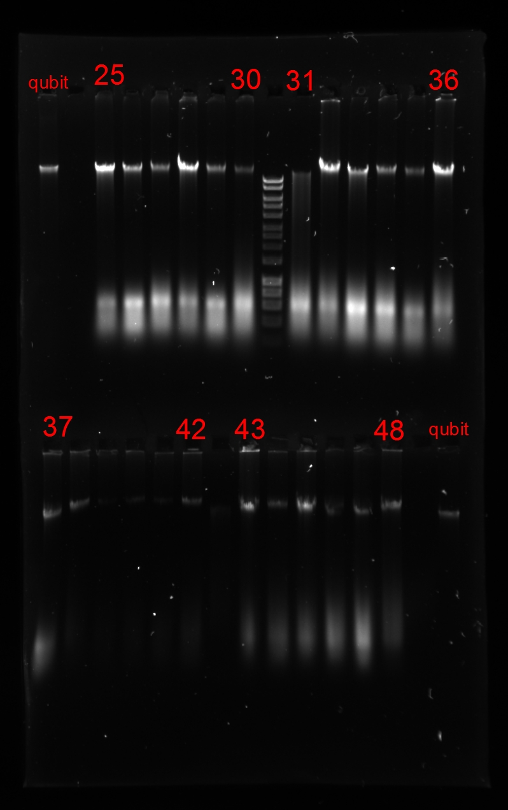
IM18GECKA/07/087 | IM18GECKA/07/087_a | 2019-01-29 | 100 | 77.7 | 389.13 | 2.01 | 2.15 | 24.6 | 24 | 3 | GECKA-05
IM18GECKA/07/088 | IM18GECKA/07/088_a | 2019-01-29 | 100 | 87.8 | 273.59 | 2 | 2.17 | 48.8 | 25 | 3 | GECKA-08
IM18GECKA/07/090 | IM18GECKA/07/090_a | 2019-01-29 | 100 | 81.6 | 404.32 | 2.02 | 2.18 | 30.5 | 26 | 3 | GECKA-05
IM18GECKA/07/092 | IM18GECKA/07/092_a | 2019-01-29 | 100 | 78.6 | 368.17 | 2.08 | 1.96 | 25.8 | 27 | 3 | GECKA-07
IM18GECKA/07/094 | IM18GECKA/07/094_a | 2019-01-29 | 100 | 88.8 | 309.7 | 2.02 | 2.1 | 54.2 | 28 | 3 | GECKA-08
IM18GECKA/07/095 | IM18GECKA/07/095_a | 2019-01-29 | 100 | 75.8 | 350.74 | 2.02 | 2.2 | 22.5 | 29 | 3 | GECKA-05
IM18GECKA/07/097 | IM18GECKA/07/097_a | 2019-01-29 | 100 | 82.2 | 713.4 | 2 | 1.82 | 31.6 | 30 | 3 | GECKA-05
IM18GECKA/07/098 | IM18GECKA/07/098_a | 2019-01-29 | 100 | 79.1 | 408.32 | 2.08 | 1.88 | 26.5 | 31 | 2o3 | GECKA-01
IM18GECKA/07/101 | IM18GECKA/07/101_a | 2019-01-29 | 100 | 92.5 | 414.35 | 1.98 | 1.48 | 91.1 | 32 | 3 | GECKA-09
IM18GECKA/07/102 | IM18GECKA/07/102_a | 2019-01-29 | 100 | 87.6 | 559.78 | 2.02 | 1.75 | 48.3 | 33 | 3 | GECKA-08
IM18GECKA/07/103 | IM18GECKA/07/103_a | 2019-01-29 | 100 | 79.8 | 455.22 | 2.02 | 2.16 | 27.5 | 34 | 3 | GECKA-07
IM18GECKA/07/104 | IM18GECKA/07/104_a | 2019-01-29 | 100 | 80.0 | 291.63 | 2.06 | 2.25 | 13.9 | 35 | 3 | GECKA-06
IM18GECKA/07/105 | IM18GECKA/07/105_a | 2019-01-29 | 100 | 89.0 | 415.06 | 2 | 1.92 | 55.8 | 36 | 3 | GECKA-08
IM18GECKA/07/106 | IM18GECKA/07/106_a | 2019-01-29 | 100 | 84.0 | 355.84 | 2.03 | 2.11 | 35.8 | 37 | 3 | GECKA-07
IM18GECKA/07/107 | IM18GECKA/07/107_a | 2019-01-29 | 100 | 90.7 | 496.78 | 1.96 | 1.96 | 68.7 | 38 | 3 | GECKA-08
IM18GECKA/07/108 | IM18GECKA/07/108_a | 2019-01-29 | 100 | 85.0 | 368.64 | 1.97 | 2.1 | 19.2 | 39 | 3 | GECKA-06
IM18GECKA/07/109 | IM18GECKA/07/109_a | 2019-01-29 | 100 | 74.5 | 331.56 | 2.06 | 2.11 | 21.3 | 40 | 3 | GECKA-05
IM18GECKA/07/110 | IM18GECKA/07/110_a | 2019-01-29 | 100 | 85.9 | 339.74 | 2.05 | 2 | 20.6 | 41 | 3 | GECKA-04
IM18GECKA/07/111 | IM18GECKA/07/111_a | 2019-01-29 | 100 | 84.2 | 489.37 | 2.02 | 2 | 36.3 | 42 | 3 | GECKA-07
IM18GECKA/07/112 | IM18GECKA/07/112_a | 2019-01-29 | 100 | 90.3 | 294.76 | 2.04 | 2 | 64.7 | 43 | 3 | GECKA-08
IM18GECKA/07/113 | IM18GECKA/07/113_a | 2019-01-29 | 100 | 80.3 | 483.19 | 2.01 | 2.16 | 28.3 | 44 | 3 | GECKA-07
IM18GECKA/07/114 | IM18GECKA/07/114_a | 2019-01-29 | 100 | 90.5 | 400.78 | 2 | 2.18 | 67.1 | 45 | 3 | GECKA-08
IM18GECKA/07/115 | IM18GECKA/07/115_a | 2019-01-29 | 100 | 84.7 | 422.47 | 2.04 | 2.2 | 18.8 | 46 | 3 | GECKA-06
IM18GECKA/07/116 | IM18GECKA/07/116_a | 2019-01-29 | 100 | 85.6 | 442.17 | 2.05 | 1.79 | 20.1 | 47 | 3 | GECKA-04
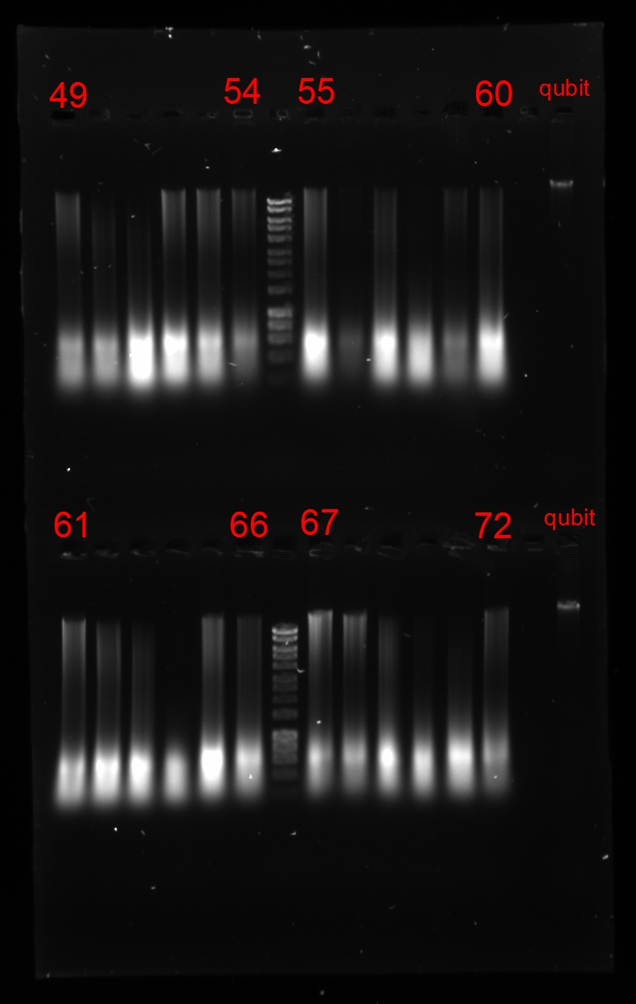
IM18GECKA/07/117 | IM18GECKA/07/117_a | 2019-01-29 | 100 | 81.1 | 239.38 | 2.01 | 2.3 | 29.5 | 48 | 3 | GECKA-05
IM18GECKA/03/051 | IM18GECKA/03/051_a | 2019-01-29 | 100 | 84.6 | 412.53 | 1.99 | 1.91 | 37.2 | 49 | 2 | GECKA-03
IM18GECKA/03/052 | IM18GECKA/03/052_a | 2019-01-29 | 100 | 72.6 | 384.11 | 2.05 | 2.07 | 19.7 | 50 | 2 | GECKA-02
IM18GECKA/03/053 | IM18GECKA/03/053_a | 2019-01-29 | 100 | 80.0 | 868.73 | 2.1 | 1.99 | 33.4 | 51 | 1o2 | GECKA-01
IM18GECKA/03/061 | IM18GECKA/03/061_a | 2019-01-29 | 100 | 87.2 | 617.13 | 2.07 | 2.22 | 46.1 | 52 | 2 | GECKA-03
IM18GECKA/03/062 | IM18GECKA/03/062_a | 2019-01-29 | 100 | 86.2 | 519.07 | 2.01 | 2.16 | 50.8 | 53 | 2 | GECKA-05
IM18GECKA/03/063 | IM18GECKA/03/063_a | 2019-01-29 | 100 | 67.7 | 250.27 | 2.04 | 1.87 | 16.5 | 54 | 2 | GECKA-01
IM18GECKA/03/064 | IM18GECKA/03/064_a | 2019-01-29 | 100 | 98.0 | 576.87 | 1.98 | 1.92 | 51.1 | 55*cont | 2 | #N/A
IM18GECKA/03/065 | IM18GECKA/03/065_a | 2019-01-29 | 100 | 98.0 | 114.65 | 2 | 1.82 | 2.89 | 56 | 1 | #N/A
IM18GECKA/03/083 | IM18GECKA/03/083_a | 2019-01-29 | 100 | 85.6 | 534.83 | 1.97 | 1.98 | 48.3 | 57 | 2 | GECKA-05
IM18GECKA/03/084 | IM18GECKA/03/084_a | 2019-01-29 | 100 | 98.0 | 431.05 | 2.01 | 2.02 | 29.8 | 58 | 1 | #N/A
IM18GECKA/03/086 | IM18GECKA/03/086_a | 2019-01-29 | 100 | 76.1 | 498.93 | 2.02 | 1.77 | 22.8 | 59 | 2 | GECKA-02
IM18GECKA/03/076 | IM18GECKA/03/076_a | 2019-01-29 | 100 | 86.9 | 496.48 | 2.02 | 2.1 | 45 | 60 | 2 | GECKA-02
IM18GECKA/03/077 | IM18GECKA/03/077_a | 2019-01-29 | 100 | 89.6 | 515.44 | 1.98 | 2.19 | 59.8 | 61 | 2 | GECKA-01
IM18GECKA/03/078 | IM18GECKA/03/078_a | 2019-01-29 | 100 | 86.9 | 581.63 | 2 | 2.04 | 44.9 | 62 | 2 | GECKA-02
IM18GECKA/03/080 | IM18GECKA/03/080_a | 2019-01-29 | 100 | 87.7 | 541.1 | 1.99 | 2.05 | 48.4 | 63 | 2 | GECKA-03
IM18GECKA/03/081 | IM18GECKA/03/081_a | 2019-01-29 | 100 | 98.0 | 370.55 | 2.02 | 2.02 | 22.6 | 64 | 1 | #N/A
IM18GECKA/03/095 | IM18GECKA/03/095_a | 2019-01-29 | 100 | 91.0 | 662 | 2.1 | 2.2 | 71 | 65 | 2 | GECKA-02
IM18GECKA/03/096 | IM18GECKA/03/096_a | 2019-01-29 | 100 | 84.3 | 424.73 | 2 | 2.12 | 36.5 | 66 | 2 | GECKA-03
IM18GECKA/03/097 | IM18GECKA/03/097_a | 2019-01-29 | 100 | 90.7 | 383.21 | 1.99 | 2 | 68.2 | 67 | 2 | GECKA-02
IM18GECKA/03/008 | IM18GECKA/03/008_a | 2019-01-29 | 100 | 82.2 | 367.63 | 2.02 | 1.77 | 31.7 | 68 | 2 | GECKA-01
IM18GECKA/03/009 | IM18GECKA/03/009_a | 2019-01-29 | 100 | 86.4 | 479.97 | 2.02 | 2.12 | 43.1 | 69 | 2 | GECKA-01
IM18GECKA/03/001 | IM18GECKA/03/001_a | 2019-01-29 | 100 | 98.0 | 366.22 | 2.02 | 2.21 | 21.2 | 70 | 1o2 | #N/A
IM18GECKA/03/022 | IM18GECKA/03/022_a | 2019-01-29 | 100 | 72.9 | 472.91 | 2.02 | 2.1 | 23.9 | 71 | 1o2 | GECKA-01
IM18GECKA/03/014 | IM18GECKA/03/014_a | 2019-01-29 | 100 | 84.7 | 319.12 | 2.04 | 1.96 | 37.7 | 72 | 2 | GECKA-01
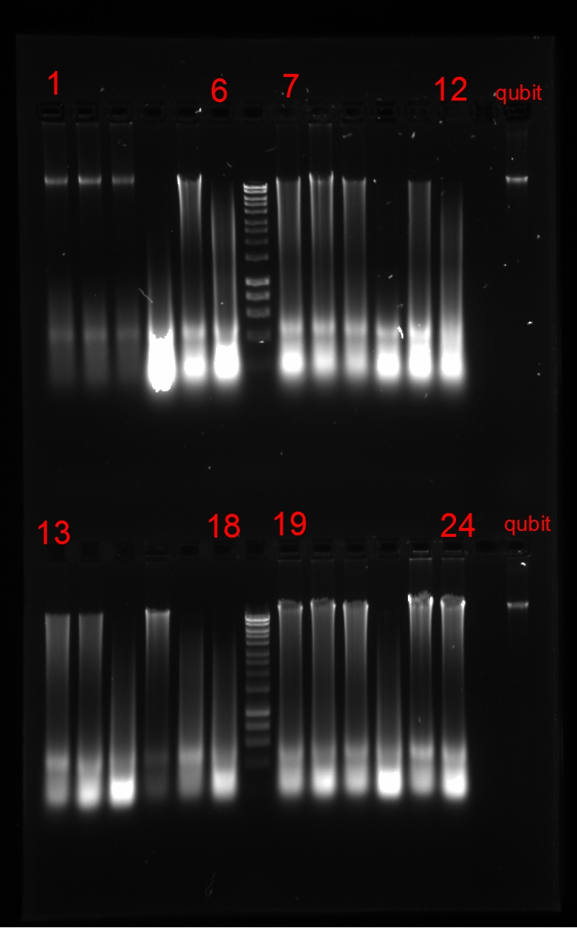
IM18GECKA/07/118 | IM18GECKA/07/118_a | 2019-01-31 | 100 | 84.0 | 193.6 | 2.02 | 2.23 | 17.8 | 1 | 3 | GECKA-06
IM18GECKA/07/119 | IM18GECKA/07/119_a | 2019-01-31 | 100 | 82.3 | 182.23 | 2.01 | 2.36 | 15.9 | 2 | 3 | GECKA-04
IM18GECKA/07/120 | IM18GECKA/07/120_a | 2019-01-31 | 100 | 80.5 | 148.3 | 1.98 | 2.34 | 14.3 | 3 | 3 | GECKA-04
IM18GECKA/08/001 | IM18GECKA/08/001_a | 2019-01-31 | 100 | 94.9 | 1202.26 | 2.03 | 2.16 | 192 | 4 | 1o2 | GECKA-03
IM18GECKA/08/002 | IM18GECKA/08/002_a | 2019-01-31 | 100 | 94.6 | 830.57 | 2.03 | 2.19 | 146 | 5 | 2 | GECKA-02
IM18GECKA/08/003 | IM18GECKA/08/003_a | 2019-01-31 | 100 | 95.9 | 1081.69 | 2.03 | 2.29 | 292 | 6 | 2 | GECKA-05
IM18GECKA/08/004 | IM18GECKA/08/004_a | 2019-01-31 | 100 | 95.3 | 814.07 | 1.99 | 1.56 | 182 | 7 | 2 | GECKA-03
IM18GECKA/08/005 | IM18GECKA/08/005_a | 2019-01-31 | 100 | 95.2 | 699.7 | 2.05 | 2.09 | 178 | 8 | 2 | GECKA-02
IM18GECKA/08/006 | IM18GECKA/08/006_a | 2019-01-31 | 100 | 92.0 | 527.62 | 1.94 | 1.83 | 83.1 | 9 | 2 | GECKA-03
IM18GECKA/08/007 | IM18GECKA/08/007_a | 2019-01-31 | 100 | 78.1 | 652.06 | 2.01 | 1.64 | 30.1 | 10 | 1 | GECKA-09
IM18GECKA/08/008 | IM18GECKA/08/008_a | 2019-01-31 | 100 | 93.8 | 755.88 | 2.06 | 1.99 | 119 | 11 | 2 | GECKA-02
IM18GECKA/08/009 | IM18GECKA/08/009_a | 2019-01-31 | 100 | 92.7 | 606.81 | 2.07 | 2.14 | 114 | 12 | 1o2 | GECKA-01
IM18GECKA/08/010 | IM18GECKA/08/010_a | 2019-01-31 | 100 | 92.1 | 592.3 | 1.88 | 1.5 | 101 | 13 | 2 | GECKA-05
IM18GECKA/08/011 | IM18GECKA/08/011_a | 2019-01-31 | 100 | 92.6 | 1040.26 | 2.03 | 1.54 | 91.8 | 14 | 2 | GECKA-03
IM18GECKA/08/100 | IM18GECKA/08/100_a | 2019-01-31 | 100 | 95.3 | 848.03 | 2.07 | 2.25 | 224 | 15 | 1o2 | GECKA-02
IM18GECKA/08/012 | IM18GECKA/08/012_a | 2019-01-31 | 100 | 96.1 | 246.66 | 1.98 | 2.26 | 263 | 16 | 3 | GECKA-09
IM18GECKA/08/013 | IM18GECKA/08/013_a | 2019-01-31 | 100 | 91.2 | 490.37 | 1.88 | 1.43 | 88.3 | 17 | 1o2 | GECKA-02
IM18GECKA/08/014 | IM18GECKA/08/014_a | 2019-01-31 | 100 | 94.4 | 745.14 | 2.04 | 2.16 | 166 | 18 | 1o2 | GECKA-03
IM18GECKA/08/015 | IM18GECKA/08/015_a | 2019-01-31 | 100 | 94.1 | 710.52 | 2.05 | 2.14 | 127 | 19 | 2 | GECKA-02
IM18GECKA/08/016 | IM18GECKA/08/016_a | 2019-01-31 | 100 | 96.0 | 953.2 | 2.02 | 2.19 | 250 | 20 | 2 | GECKA-03
IM18GECKA/08/017 | IM18GECKA/08/017_a | 2019-01-31 | 100 | 95.2 | 728.94 | 2.04 | 2.22 | 215 | 21 | 2 | GECKA-05
IM18GECKA/08/018 | IM18GECKA/08/018_a | 2019-01-31 | 100 | 93.4 | 764.13 | 2.04 | 2.16 | 130 | 22 | 1o2 | GECKA-01
IM18GECKA/08/019 | IM18GECKA/08/019_a | 2019-01-31 | 100 | 95.2 | 650.96 | 2.02 | 2.18 | 178 | 23 | 2 | GECKA-03
IM18GECKA/08/020 | IM18GECKA/08/020_a | 2019-01-31 | 100 | 94.3 | 836.96 | 2.04 | 2 | 136 | 24 | 2 | GECKA-02
IM18GECKA/08/021 | IM18GECKA/08/021_a | 2019-01-31 | 100 | 94.1 | 702.51 | 2.03 | 2.01 | 128 | 25 | 2 | GECKA-02
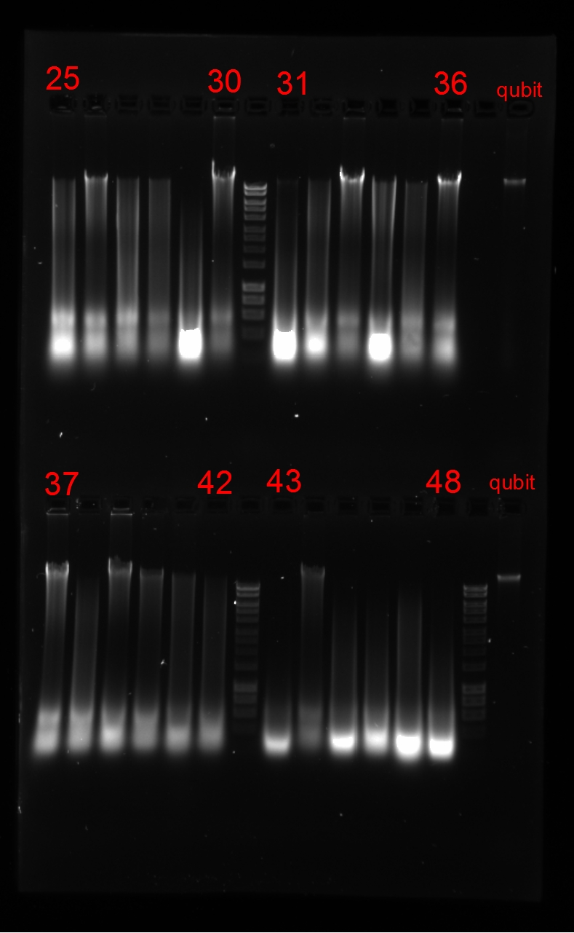
IM18GECKA/08/101 | IM18GECKA/08/101_a | 2019-01-31 | 100 | 92.0 | 515.46 | 1.94 | 1.96 | 84 | 26 | 3 | GECKA-09
IM18GECKA/08/104 | IM18GECKA/08/104_a | 2019-01-31 | 100 | 94.9 | 479.29 | 1.92 | 2.3 | 195 | 27 | 2 | GECKA-05
IM18GECKA/08/102 | IM18GECKA/08/102_a | 2019-01-31 | 100 | 92.1 | 462.13 | 1.92 | 1.71 | 85.2 | 28 | 2 | GECKA-03
IM18GECKA/08/103 | IM18GECKA/08/103_a | 2019-01-31 | 100 | 95.7 | 963.3 | 1.99 | 2.19 | 266 | 29 | 1o2 | GECKA-02
IM18GECKA/08/022 | IM18GECKA/08/022_a | 2019-01-31 | 100 | 93.7 | 452.42 | 1.93 | 1.79 | 117 | 30 | 3 | GECKA-09
IM18GECKA/08/023 | IM18GECKA/08/023_a | 2019-01-31 | 100 | 96.1 | 1256.47 | 2.03 | 2.19 | 257 | 31 | 2 | GECKA-03
IM18GECKA/08/024 | IM18GECKA/08/024_a | 2019-01-31 | 100 | 94.9 | 816.64 | 2.01 | 1.75 | 161 | 32 | 2 | GECKA-02
IM18GECKA/08/025 | IM18GECKA/08/025_a | 2019-01-31 | 100 | 94.7 | 489.82 | 1.94 | 2.29 | 151 | 33 | 3 | GECKA-09
IM18GECKA/08/026 | IM18GECKA/08/026_a | 2019-01-31 | 100 | 96.0 | 1203.55 | 2.03 | 2.2 | 256 | 34 | 2 | GECKA-03
IM18GECKA/08/027 | IM18GECKA/08/027_a | 2019-01-31 | 100 | 89.9 | 416.54 | 1.96 | 1.93 | 61.8 | 35 | 2 | GECKA-03
IM18GECKA/08/028 | IM18GECKA/08/028_a | 2019-01-31 | 100 | 92.4 | 553.47 | 1.95 | 1.99 | 88.5 | 36 | 3 | GECKA-09
IM18GECKA/08/029 | IM18GECKA/08/029_a | 2019-01-31 | 100 | 95.4 | 657.2 | 2.02 | 2.13 | 193 | 37 | 3 | GECKA-09
IM18GECKA/08/030 | IM18GECKA/08/030_a | 2019-01-31 | 100 | 93.5 | 623.75 | 1.99 | 1.69 | 134 | 38 | 1o2 | GECKA-01
IM18GECKA/08/031 | IM18GECKA/08/031_a | 2019-01-31 | 100 | 95.1 | 990.76 | 1.98 | 1.5 | 175 | 39 | 3 | GECKA-09
IM18GECKA/08/032 | IM18GECKA/08/032_a | 2019-01-31 | 100 | 92.8 | 938.34 | 1.9 | 1.07 | 96.1 | 40 | 3 | GECKA-09
IM18GECKA/08/033 | IM18GECKA/08/033_a | 2019-01-31 | 100 | 95.2 | 2052.71 | 1.78 | 1.92 | 179 | 41 | 2 | GECKA-03
IM18GECKA/08/034 | IM18GECKA/08/034_a | 2019-01-31 | 100 | 94.4 | 741.74 | 1.99 | 1.92 | 138 | 42 | 2 | GECKA-02
IM18GECKA/08/035 | IM18GECKA/08/035_a | 2019-01-31 | 100 | 94.4 | 1063.49 | 2.01 | 2.03 | 168 | 43 | 1 | GECKA-09
IM18GECKA/08/038 | IM18GECKA/08/038_a | 2019-01-31 | 100 | 93.4 | 524.61 | 1.96 | 2.24 | 109 | 44 | 3 | GECKA-09
IM18GECKA/08/039 | IM18GECKA/08/039_a | 2019-01-31 | 100 | 96.0 | 1443.64 | 2.04 | 2.1 | 297 | 45 | 1o2 | GECKA-03
IM18GECKA/08/036 | IM18GECKA/08/036_a | 2019-01-31 | 100 | 93.7 | 707.99 | 2 | 1.92 | 139 | 46 | 1o2 | GECKA-01
IM18GECKA/08/037 | IM18GECKA/08/037_a | 2019-01-31 | 100 | 96.1 | 3174.57 | 1.66 | 1.92 | 308 | 47 | 1o2 | GECKA-03
IM18GECKA/08/041 | IM18GECKA/08/041_a | 2019-01-31 | 100 | 98.0 | 1079.34 | 2 | 2.14 | 287 | 48 | 1 | #N/A
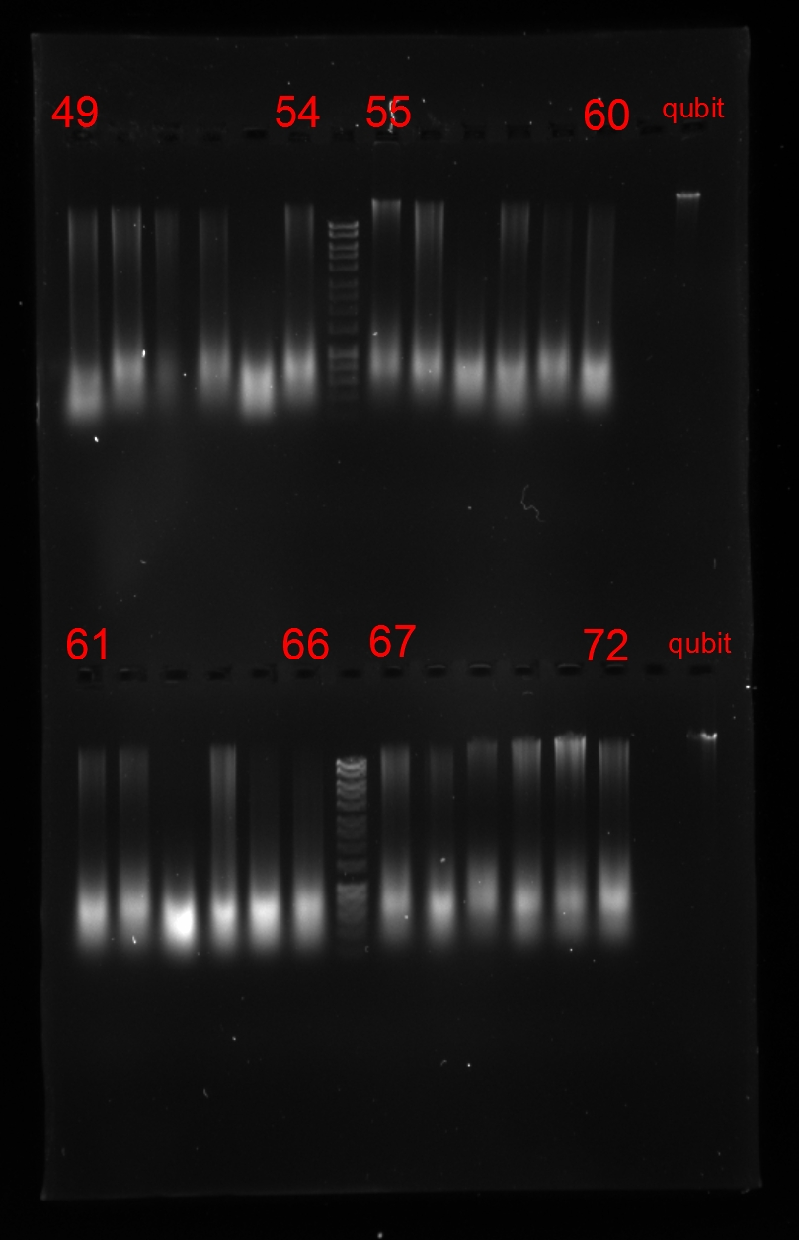
IM18GECKA/08/040 | IM18GECKA/08/040_a | 2019-01-31 | 100 | 86.9 | 357.17 | 1.93 | 1.92 | 45.1 | 49 | 2 | GECKA-03
IM18GECKA/03/015 | IM18GECKA/03/015_a | 2019-01-31 | 100 | 87.9 | 333.99 | 1.91 | 1.42 | 49.4 | 50 | 2 | GECKA-03
IM18GECKA/03/019 | IM18GECKA/03/019_a | 2019-01-31 | 100 | 91.2 | 395.52 | 1.98 | 2.3 | 73.5 | 51 | 2 | GECKA-03
IM18GECKA/03/023 | IM18GECKA/03/023_a | 2019-01-31 | 100 | 77.3 | 206.05 | 1.99 | 2.28 | 24.1 | 52 | 2 | GECKA-03
IM18GECKA/03/038 | IM18GECKA/03/038_a | 2019-01-31 | 100 | 98.0 | 285.32 | 1.98 | 2.24 | 17.9 | 53 | 1 | #N/A
IM18GECKA/03/039 | IM18GECKA/03/039_a | 2019-01-31 | 100 | 74.9 | 252.75 | 1.99 | 2.22 | 21.6 | 54 | 2 | GECKA-03
IM18GECKA/03/035 | IM18GECKA/03/035_a | 2019-01-31 | 100 | 82.8 | 175.21 | 2 | 2.3 | 16.4 | 55 | 3 | GECKA-04
IM18GECKA/03/031 | IM18GECKA/03/031_a | 2019-01-31 | 100 | 86.7 | 246.79 | 1.99 | 2.33 | 44.4 | 56 | 2 | GECKA-02
IM18GECKA/03/029 | IM18GECKA/03/029_a | 2019-01-31 | 100 | 98.0 | 267.63 | 2.03 | 2.28 | 22.9 | 57 | 1 | #N/A
IM18GECKA/03/049 | IM18GECKA/03/049_a | 2019-01-31 | 100 | 82.6 | 582.58 | 1.96 | 2.2 | 32.5 | 58 | 2 | GECKA-03
IM18GECKA/03/044 | IM18GECKA/03/044_a | 2019-01-31 | 100 | 59.5 | 213.44 | 2.02 | 2.3 | 13 | 59 | 2 | GECKA-01
IM18GECKA/03/046 | IM18GECKA/03/046_a | 2019-01-31 | 100 | 82.9 | 262.63 | 1.99 | 2.33 | 33.2 | 60 | 2 | GECKA-02
IM18GECKA/03/050 | IM18GECKA/03/050_a | 2019-01-31 | 100 | 71.7 | 231.16 | 2.01 | 2.26 | 19 | 61 | 2 | GECKA-01
IM18GECKA/03/142 | IM18GECKA/03/142_a | 2019-01-31 | 100 | 71.5 | 225.62 | 2 | 2.18 | 18.9 | 62 | 2 | GECKA-01
IM18GECKA/03/145 | IM18GECKA/03/145_a | 2019-01-31 | 100 | 98.0 | 324.14 | 2.02 | 2.32 | 14.5 | 63 | 1 | #N/A
IM18GECKA/03/147 | IM18GECKA/03/147_a | 2019-01-31 | 100 | 89.7 | 304.21 | 1.98 | 2.32 | 60.2 | 64 | 2 | GECKA-01
IM18GECKA/03/165 | IM18GECKA/03/165_a | 2019-01-31 | 100 | 80.1 | 276.04 | 1.99 | 2.25 | 27.9 | 65 | 2 | GECKA-03
IM18GECKA/03/166 | IM18GECKA/03/166_a | 2019-01-31 | 100 | 76.4 | 226.05 | 1.95 | 1.99 | 23.1 | 66 | 2 | GECKA-02
IM18GECKA/03/167 | IM18GECKA/03/167_a | 2019-01-31 | 100 | 80.4 | 216.9 | 2.01 | 2.28 | 28.4 | 67 | 2 | GECKA-03
IM18GECKA/03/177 | IM18GECKA/03/177_a | 2019-01-31 | 100 | 98.0 | 230.33 | 1.97 | 2.2 | 13.8 | 68 | 2 | #N/A
IM18GECKA/03/189 | IM18GECKA/03/189_a | 2019-01-31 | 100 | 98.0 | 175.83 | 2.02 | 2.23 | 11.7 | 69 | 2 | #N/A
IM18GECKA/03/193 | IM18GECKA/03/193_a | 2019-01-31 | 100 | 85.3 | 236.25 | 1.97 | 1.76 | 39.3 | 70 | 2 | GECKA-03
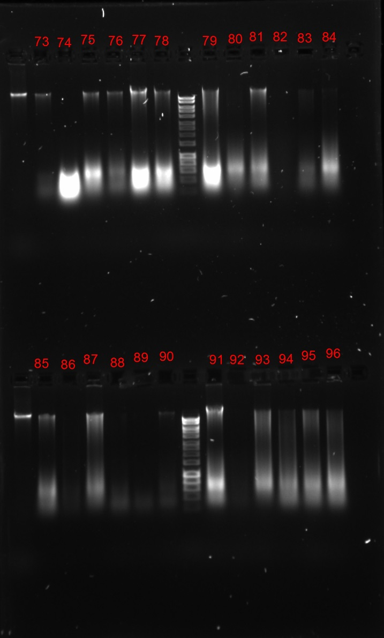
IM18GECKA/03/194 | IM18GECKA/03/194_a | 2019-01-31 | 100 | 85.1 | 201.19 | 2.04 | 2.35 | 38.8 | 71 | 2 | GECKA-01
IM18GECKA/03/191 | IM18GECKA/03/191_a | 2019-01-31 | 100 | 75.7 | 221.42 | 2 | 2.28 | 22.4 | 72 | 2 | GECKA-02
IM18GECKA/03/192 | IM18GECKA/03/192_a | 2019-01-31 | 100 | 90.5 | 90.32 | 1.78 | 0.82 | 67 | 73 | 3 | GECKA-08
IM18GECKA/03/196 | IM18GECKA/03/196_a | 2019-01-31 | 100 | 98.0 | 435.21 | 2 | 2.13 | 8.35 | 74 | 1 | #N/A
IM18GECKA/03/198 | IM18GECKA/03/198_a | 2019-01-31 | 100 | 98.0 | 354.37 | 1.91 | 1.72 | 21.1 | 75 | 3 | #N/A
IM18GECKA/03/199 | IM18GECKA/03/199_a | 2019-01-31 | 100 | 90.0 | 142.45 | 1.84 | 1.1 | 62.2 | 76 | 3 | GECKA-08
IM18GECKA/03/200 | IM18GECKA/03/200_a | 2019-01-31 | 100 | 85.5 | 732.23 | 2.04 | 2.41 | 39.9 | 77 | 3 | GECKA-07
IM18GECKA/03/101 | IM18GECKA/03/101_a | 2019-01-31 | 100 | 84.4 | 302.37 | 1.97 | 2.25 | 36.9 | 78 | 3 | GECKA-07
IM18GECKA/03/104 | IM18GECKA/03/104_a | 2019-01-31 | 100 | 88.4 | 419.33 | 1.98 | 2.27 | 62.2 | 79 | 2 | GECKA-05
IM18GECKA/03/108 | IM18GECKA/03/108_a | 2019-01-31 | 100 | 98.0 | 196.71 | 1.96 | 1.76 | 8.52 | 80 | 1 | #N/A
IM18GECKA/03/115 | IM18GECKA/03/115_a | 2019-01-31 | 100 | 89.7 | 258 | 1.98 | 2.03 | 60.6 | 81 | 3 | GECKA-08
IM18GECKA/03/116 | IM18GECKA/03/116_a | 2019-01-31 | 100 | 98.0 | 45.34 | 1.49 | 1.1 | 12.4 | 82 | 1 | #N/A
IM18GECKA/03/125 | IM18GECKA/03/125_a | 2019-01-31 | 100 | 88.8 | 94.01 | 1.96 | 1.76 | 54.5 | 83 | 2 | GECKA-01
IM18GECKA/03/117 | IM18GECKA/03/117_a | 2019-01-31 | 100 | 98.0 | 315.49 | 2 | 2.19 | 9.82 | 84 | 1o2 | #N/A
IM18GECKA/03/132 | IM18GECKA/03/132_a | 2019-01-31 | 100 | 83.3 | 199.47 | 1.97 | 1.92 | 34 | 85 | 2 | GECKA-02
IM18GECKA/03/133 | IM18GECKA/03/133_a | 2019-01-31 | 100 | 98.0 | 46.42 | 1.66 | 0.95 | 64.8 | 86 | 1o2 | #N/A
IM18GECKA/03/217 | IM18GECKA/03/217_a | 2019-01-31 | 100 | 90.5 | 206.67 | 1.69 | 1.09 | 66.8 | 87 | 2 | GECKA-02
IM18GECKA/03/218 | IM18GECKA/03/218_a | 2019-01-31 | 100 | 98.0 | 40.31 | 1.74 | 1.32 | 99.5 | 88 | 1o2 | #N/A
IM18GECKA/03/134 | IM18GECKA/03/134_a | 2019-01-31 | 100 | 98.0 | 56.54 | 1.73 | 1.66 | 96.7 | 89 | 1 | #N/A
IM18GECKA/03/135 | IM18GECKA/03/135_a | 2019-01-31 | 100 | 91.8 | 39.61 | 1.97 | 2.24 | 80.4 | 90 | 3 | GECKA-09
IM18GECKA/03/136 | IM18GECKA/03/136_a | 2019-01-31 | 100 | 90.8 | 554.6 | 1.91 | 1.73 | 69.6 | 91 | 3 | GECKA-08
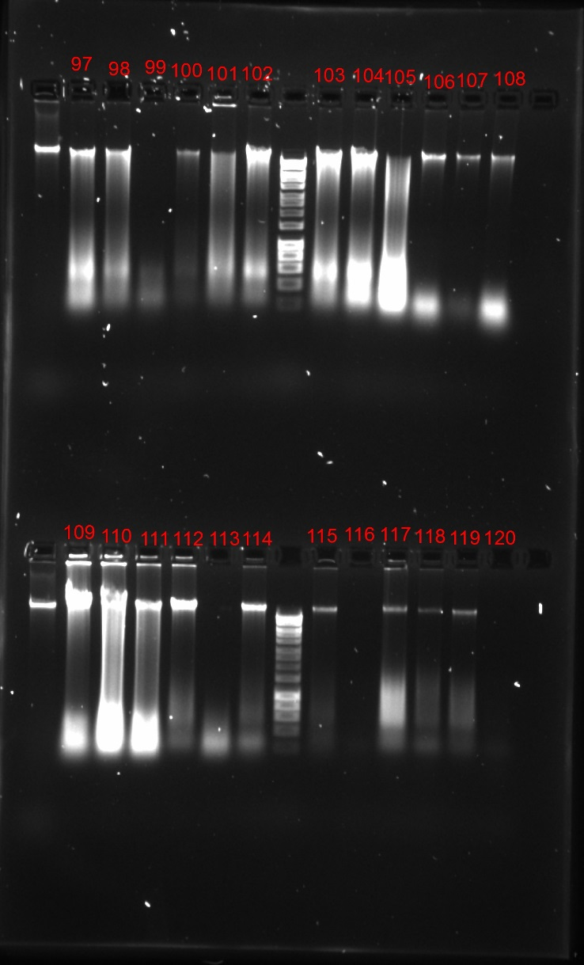
IM18GECKA/03/209 | IM18GECKA/03/209_a | 2019-01-31 | 100 | 98.0 | 33.14 | 1.55 | 1.56 | 63.7 | 92 | 1o2 | #N/A
IM18GECKA/03/210 | IM18GECKA/03/210_a | 2019-01-31 | 100 | 98.0 | 313.49 | 1.67 | 1.1 | 96.9 | 93 | 2 | #N/A
IM18GECKA/03/211 | IM18GECKA/03/211_a | 2019-01-31 | 100 | 91.7 | 228.53 | 1.98 | 2.06 | 79.2 | 94 | 2 | GECKA-02
IM18GECKA/03/212 | IM18GECKA/03/212_a | 2019-01-31 | 100 | 98.0 | 263.87 | 1.97 | 2.01 | 75 | 95 | 2 | #N/A
IM18GECKA/03/215 | IM18GECKA/03/215_a | 2019-01-31 | 100 | 98.0 | 278.16 | 1.8 | 1.26 | 69.6 | 96 | 2 | #N/A
IM18GECKA/03/137 | IM18GECKA/03/137_a | 2019-01-31 | 100 | 88.2 | 218.96 | 1.98 | 2.06 | 51 | 97 | 3 | GECKA-08
IM18GECKA/03/138 | IM18GECKA/03/138_a | 2019-01-31 | 100 | 91.8 | 233.75 | 1.84 | 1.48 | 81.1 | 98 | 3 | GECKA-09
IM18GECKA/03/139 | IM18GECKA/03/139_a | 2019-01-31 | 100 | 98.0 | 42.98 | 1.84 | 2.13 | 66.3 | 99 | 1 | #N/A
IM18GECKA/03/140 | IM18GECKA/03/140_a | 2019-01-31 | 100 | 92.6 | 312.39 | 1.9 | 1.78 | 92 | 100 | 3 | GECKA-09
IM18GECKA/03/201 | IM18GECKA/03/201_a | 2019-01-31 | 100 | 98.0 | 259.22 | 1.33 | 0.53 | 14.4 | 101 | 2 | #N/A
IM18GECKA/03/202 | IM18GECKA/03/202_a | 2019-01-31 | 100 | 93.8 | 268.89 | 1.95 | 2.3 | 119 | 102 | 3 | GECKA-07
IM18GECKA/03/203 | IM18GECKA/03/203_a | 2019-01-31 | 100 | 93.7 | 257.64 | 1.95 | 2.18 | 115 | 103 | 3 | GECKA-09
IM18GECKA/03/204 | IM18GECKA/03/204_a | 2019-01-31 | 100 | 93.5 | 321.89 | 1.96 | 2.21 | 110 | 104 | 3 | GECKA-07
IM18GECKA/03/205 | IM18GECKA/03/205_a | 2019-01-31 | 100 | 98.0 | 633.11 | 2.09 | 2.33 | 6.41 | 105 | 2 | #N/A
IM18GECKA/10/006 | IM18GECKA/10/006_a | 2019-01-31 | 100 | 81.6 | 108.14 | 1.85 | 2.8 | 15.2 | 106 | 3 | GECKA-04
IM18GECKA/10/005 | IM18GECKA/10/005_a | 2019-01-31 | 100 | 79.5 | 27.59 | 1.8 | 3.2 | 13.5 | 107 | 3 | GECKA-06
IM18GECKA/10/007 | IM18GECKA/10/007_a | 2019-01-31 | 100 | 76.9 | 138.45 | 1.97 | 2.49 | 23.7 | 108 | 3 | GECKA-05
IM18GECKA/10/002 | IM18GECKA/10/002_a | 2019-01-31 | 100 | 96.1 | 503.34 | 1.86 | 2.34 | 263 | 109 | 3 | GECKA-09
IM18GECKA/10/003 | IM18GECKA/10/003_a | 2019-01-31 | 100 | 91.1 | 718.57 | 1.96 | 2.35 | 72.7 | 110 | 3 | GECKA-09
IM18GECKA/10/004 | IM18GECKA/10/004_a | 2019-01-31 | 100 | 93.9 | 312.35 | 1.91 | 1.9 | 121 | 111 | 3 | GECKA-09
IM18GECKA/10/001 | IM18GECKA/10/001_a | 2019-01-31 | 100 | 92.7 | 186.24 | 1.89 | 1.72 | 94 | 112 | 3 | GECKA-09
IM18GECKA/11/001 | IM18GECKA/11/001_a | 2019-01-31 | 100 | 98.0 | 158.96 | 1.91 | 2.02 | 27.8 | 113 | 1 | #N/A
IM18GECKA/11/002 | IM18GECKA/11/002_a | 2019-01-31 | 100 | 84.3 | 76.52 | 1.91 | 2.12 | 36.6 | 114 | 3 | GECKA-07
IM18GECKA/11/003 | IM18GECKA/11/003_a | 2019-01-31 | 100 | 80.9 | 54.04 | 1.89 | 1.66 | 29.2 | 115 | 3 | GECKA-07
IM18GECKA/06/001 | IM18GECKA/06/001_a | 2019-01-31 | 100 | 98.0 | -0.9 | -1.16 | 0.29 | #VALUE! | 116 | 1 | #N/A
IM18GECKA/06/002 | IM18GECKA/06/002_a | 2019-01-31 | 100 | 71.9 | 66.72 | 1.85 | 2.31 | 9.59 | 117 | 3 | GECKA-04
IM18GECKA/06/003 | IM18GECKA/06/003_a | 2019-01-31 | 100 | 76.4 | 41.81 | 1.97 | 1.36 | 23.1 | 118 | 3 | GECKA-05
IM18GECKA/06/004 | IM18GECKA/06/004_a | 2019-01-31 | 100 | 80.5 | 68.38 | 1.91 | 1.39 | 14.3 | 119 | 3 | GECKA-06
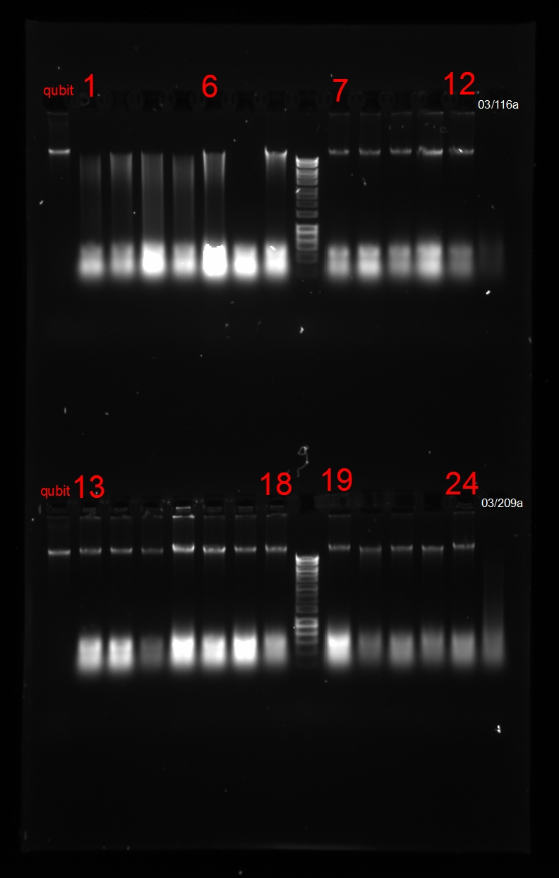
IM18GECKA/06/005 | IM18GECKA/06/005_a | 2019-01-31 | 100 | 60.7 | 4 | 0.82 | 0.38 | 16.1 | 120 | 1o2 | GECKA-01
IM18GECKA/03/098 | IM18GECKA/03/098_a | 2019-02-01 | 100 | 77.0 | 296.82 | 1.98 | 2.29 | 23.8 | 01 | 2 | GECKA-02
IM18GECKA/03/213 | IM18GECKA/03/213_a | 2019-02-01 | 100 | 98.0 | 325.54 | 1.99 | 2.46 | 35.2 | 02 | 2 | #N/A
IM18GECKA/03/214 | IM18GECKA/03/214_a | 2019-02-01 | 100 | 98.0 | 316.2 | 1.96 | 2.51 | 74.7 | 03 | 2 | #N/A
IM18GECKA/03/216 | IM18GECKA/03/216_a | 2019-02-01 | 100 | 98.0 | 572.53 | 1.96 | 2.25 | 48.3 | 04 | 2 | #N/A
IM18GECKA/03/206 | IM18GECKA/03/206_a | 2019-02-01 | 100 | 98.0 | 501.45 | 1.95 | 2.3 | 96.3 | 05 | 2 | #N/A
IM18GECKA/03/207 | IM18GECKA/03/207_a | 2019-02-01 | 100 | 98.0 | 899.43 | 2.07 | 2.36 | 12.6 | 06 | 2 | #N/A
IM18GECKA/03/208 | IM18GECKA/03/208_a | 2019-02-01 | 100 | 98.0 | 481.37 | 2 | 2.33 | 57.5 | 07 | 1 | #N/A
IM18GECKA/06/006 | IM18GECKA/06/006_a | 2019-02-01 | 100 | 76.8 | 536.31 | 2 | 2.31 | 11.8 | 08 | 3 | GECKA-04
IM18GECKA/06/007 | IM18GECKA/06/007_a | 2019-02-01 | 100 | 79.3 | 258.05 | 2.04 | 2.49 | 13.4 | 09 | 3 | GECKA-06
IM18GECKA/06/008 | IM18GECKA/06/008_a | 2019-02-01 | 100 | 77.0 | 343.42 | 2.04 | 2.28 | 11.9 | 10 | 3 | GECKA-04
IM18GECKA/06/009 | IM18GECKA/06/009_a | 2019-02-01 | 100 | 80.4 | 239.26 | 2.04 | 2.46 | 28.4 | 11 | 3 | GECKA-07
IM18GECKA/06/010 | IM18GECKA/06/010_a | 2019-02-01 | 100 | 82.8 | 445.4 | 2.01 | 2.4 | 16.5 | 12 | 3 | GECKA-06
IM18GECKA/06/012 | IM18GECKA/06/012_a | 2019-02-01 | 100 | 81.1 | 216.37 | 2.02 | 2.48 | 14.8 | 13 | 3 | GECKA-04
IM18GECKA/06/011 | IM18GECKA/06/011_a | 2019-02-01 | 100 | 82.8 | 369.72 | 2.05 | 2.2 | 16.4 | 14 | 3 | GECKA-06
IM18GECKA/06/013 | IM18GECKA/06/013_a | 2019-02-01 | 100 | 67.1 | 427.54 | 2.01 | 2.35 | 8.1 | 15 | 3 | GECKA-04
IM18GECKA/06/014 | IM18GECKA/06/014_a | 2019-02-01 | 100 | 85.1 | 133.8 | 2.06 | 2.71 | 38.8 | 16 | 3 | GECKA-07
IM18GECKA/06/015 | IM18GECKA/06/015_a | 2019-02-01 | 100 | 79.4 | 498.08 | 1.99 | 2.26 | 26.9 | 17 | 3 | GECKA-07
IM18GECKA/06/016 | IM18GECKA/06/016_a | 2019-02-01 | 100 | 85.0 | 408.76 | 2.03 | 2.28 | 19.2 | 18 | 3 | GECKA-06
IM18GECKA/06/017 | IM18GECKA/06/017_a | 2019-02-01 | 100 | 83.0 | 500 | 2.03 | 2.3 | 16.7 | 19 | 3 | GECKA-06
IM18GECKA/06/018 | IM18GECKA/06/018_a | 2019-02-01 | 100 | 84.8 | 275.83 | 2.04 | 2.47 | 18.9 | 20 | 3 | GECKA-06
IM18GECKA/05/001 | IM18GECKA/05/001_a | 2019-02-01 | 100 | 72.1 | 545.75 | 2 | 2.11 | 9.66 | 21 | 3 | GECKA-04
IM18GECKA/05/002 | IM18GECKA/05/002_a | 2019-02-01 | 100 | 73.7 | 140.33 | 2.01 | 2.78 | 10.3 | 22 | 3 | GECKA-04
IM18GECKA/05/003 | IM18GECKA/05/003_a | 2019-02-01 | 100 | 69.2 | 225.8 | 1.98 | 2.13 | 8.69 | 23 | 3 | GECKA-04
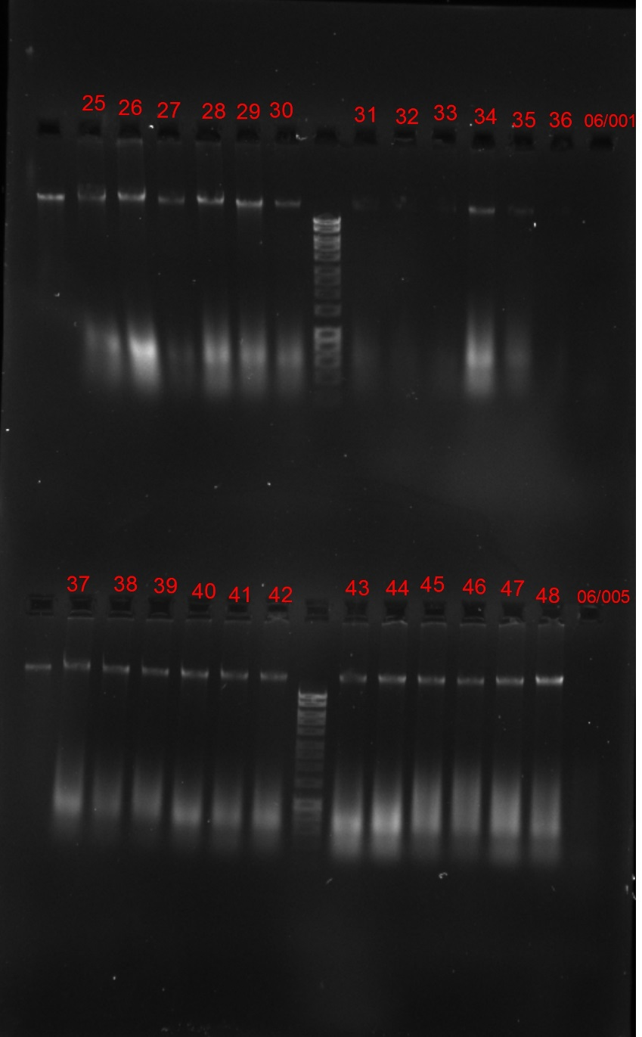
IM18GECKA/05/004 | IM18GECKA/05/004_a | 2019-02-01 | 100 | 77.2 | 170.29 | 2.04 | 2.67 | 12 | 24 | 3 | GECKA-04
IM18GECKA/02/048 | IM18GECKA/02/048_a | 2019-02-01 | 100 | 84.6 | 195.61 | 2.02 | 2.67 | 37.3 | 25 | 3 | GECKA-07
IM18GECKA/02/055 | IM18GECKA/02/055_a | 2019-02-01 | 100 | 79.9 | 497.87 | 2.01 | 2.1 | 13.8 | 26 | 3 | GECKA-06
IM18GECKA/02/061 | IM18GECKA/02/061_a | 2019-02-01 | 100 | 76.8 | 141.3 | 2.04 | 2.51 | 11.8 | 27 | 3 | GECKA-04
IM18GECKA/02/065 | IM18GECKA/02/065_a | 2019-02-01 | 100 | 77.8 | 133.74 | 2.07 | 2.88 | 24.7 | 28 | 3 | GECKA-05
IM18GECKA/02/073 | IM18GECKA/02/073_a | 2019-02-01 | 100 | 85.0 | 294.57 | 2 | 2.09 | 38.6 | 29 | 3 | GECKA-07
IM18GECKA/02/078 | IM18GECKA/02/078_a | 2019-02-01 | 100 | 80.1 | 319.21 | 2.01 | 2.17 | 14 | 30 | 3 | GECKA-06
IM18GECKA/02/099 | IM18GECKA/02/099_a | 2019-02-01 | 100 | 75.1 | 225.03 | 2.04 | 2.51 | 10.9 | 31 | 3 | GECKA-04
IM18GECKA/02/100 | IM18GECKA/02/100_a | 2019-02-01 | 100 | 82.8 | 196.68 | 2.02 | 2.33 | 16.5 | 32 | 3 | GECKA-06
IM18GECKA/02/101 | IM18GECKA/02/101_a | 2019-02-01 | 100 | 74.6 | 284.67 | 2.04 | 2.41 | 10.7 | 33 | 3 | GECKA-04
IM18GECKA/02/096 | IM18GECKA/02/096_a | 2019-02-01 | 100 | 81.0 | 200.02 | 2.06 | 2.71 | 14.7 | 34 | 3 | GECKA-06
IM18GECKA/02/098 | IM18GECKA/02/098_a | 2019-02-01 | 100 | 77.5 | 300.26 | 2 | 2.34 | 12.2 | 35 | 3 | GECKA-04
IM18GECKA/02/108 | IM18GECKA/02/108_a | 2019-02-01 | 100 | 80.5 | 237.37 | 2.05 | 2.32 | 14.3 | 36 | 3 | GECKA-06
IM18GECKA/02/109 | IM18GECKA/02/109_a | 2019-02-01 | 100 | 76.5 | 250.11 | 2.02 | 2.44 | 23.3 | 37 | 3 | GECKA-05
IM18GECKA/02/111 | IM18GECKA/02/111_a | 2019-02-01 | 100 | 83.8 | 395.19 | 2 | 2.23 | 17.6 | 38 | 3 | GECKA-06
IM18GECKA/02/112 | IM18GECKA/02/112_a | 2019-02-01 | 100 | 80.6 | 285.6 | 2 | 2.03 | 14.4 | 39 | 3 | GECKA-06
IM18GECKA/02/113 | IM18GECKA/02/113_a | 2019-02-01 | 100 | 84.8 | 289.47 | 2.01 | 2.23 | 18.9 | 40 | 3 | GECKA-06
IM18GECKA/02/102 | IM18GECKA/02/102_a | 2019-02-01 | 100 | 85.1 | 335.8 | 2.05 | 2.4 | 19.4 | 41 | 3 | GECKA-04
IM18GECKA/02/103 | IM18GECKA/02/103_a | 2019-02-01 | 100 | 84.3 | 321.87 | 2 | 2.2 | 18.2 | 42 | 3 | GECKA-06
IM18GECKA/02/104 | IM18GECKA/02/104_a | 2019-02-01 | 100 | 78.2 | 283.55 | 2.03 | 2.49 | 12.6 | 43 | 3 | GECKA-04
IM18GECKA/02/106 | IM18GECKA/02/106_a | 2019-02-01 | 100 | 82.2 | 313.19 | 2.05 | 2.37 | 15.8 | 44 | 3 | GECKA-06
IM18GECKA/02/107 | IM18GECKA/02/107_a | 2019-02-01 | 100 | 79.5 | 217.84 | 2.05 | 2.47 | 13.5 | 45 | 3 | GECKA-06
IM18GECKA/02/114 | IM18GECKA/02/114_a | 2019-02-01 | 100 | 79.9 | 241.2 | 2.04 | 2.21 | 13.8 | 46 | 3 | GECKA-06
IM18GECKA/02/115 | IM18GECKA/02/115_a | 2019-02-01 | 100 | 80.0 | 227.22 | 2.03 | 2.23 | 13.9 | 47 | 3 | GECKA-06
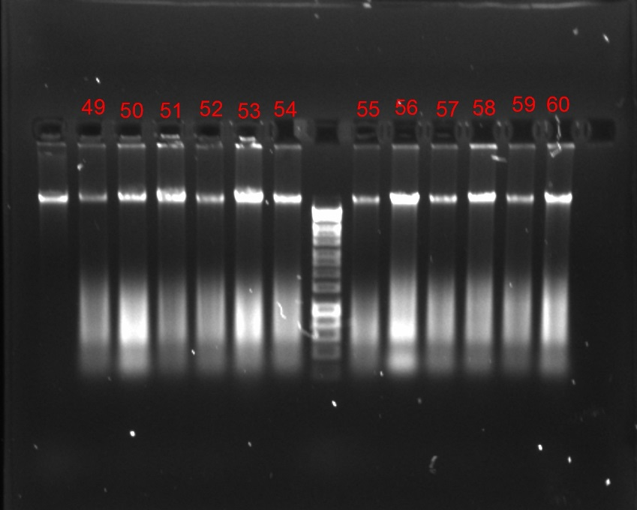
IM18GECKA/02/116 | IM18GECKA/02/116_a | 2019-02-01 | 100 | 85.0 | 267.77 | 2.01 | 1.53 | 19.3 | 48 | 3 | GECKA-04
IM18GECKA/02/118 | IM18GECKA/02/118_a | 2019-02-01 | 100 | 76.3 | 194.24 | 2.05 | 2.67 | 11.5 | 49 | 3 | GECKA-04
IM18GECKA/02/119 | IM18GECKA/02/119_a | 2019-02-01 | 100 | 78.6 | 217.92 | 2.05 | 2.39 | 12.9 | 50 | 3 | GECKA-06
IM18GECKA/02/015 | IM18GECKA/02/015_a | 2019-02-01 | 100 | 84.3 | 187.18 | 1.98 | 2.14 | 36.4 | 51 | 3 | GECKA-07
IM18GECKA/02/017 | IM18GECKA/02/017_a | 2019-02-01 | 100 | 83.8 | 227.76 | 2.03 | 2.5 | 17.6 | 52 | 3 | GECKA-06
IM18GECKA/02/027 | IM18GECKA/02/027_a | 2019-02-01 | 100 | 80.8 | 217.83 | 2.05 | 2.19 | 29.1 | 53 | 3 | GECKA-07
IM18GECKA/02/032 | IM18GECKA/02/032_a | 2019-02-01 | 100 | 85.4 | 217.35 | 1.97 | 2.32 | 19.9 | 54 | 3 | GECKA-04
IM18GECKA/02/001 | IM18GECKA/02/001_a | 2019-02-01 | 100 | 83.9 | 242.52 | 1.86 | 2.12 | 17.7 | 55 | 3 | GECKA-06
IM18GECKA/02/005 | IM18GECKA/02/005_a | 2019-02-01 | 100 | 85.0 | 213.36 | 2.02 | 2.54 | 38.6 | 56 | 3 | GECKA-07
IM18GECKA/02/087 | IM18GECKA/02/087_a | 2019-02-01 | 100 | 80.3 | 173.38 | 2.02 | 1.92 | 14.1 | 57 | 3 | GECKA-06
IM18GECKA/02/085 | IM18GECKA/02/085_a | 2019-02-01 | 100 | 79.9 | 179.19 | 2.01 | 2.45 | 27.7 | 58 | 3 | GECKA-07
IM18GECKA/02/086 | IM18GECKA/02/086_a | 2019-02-01 | 100 | 77.2 | 196.62 | 2.04 | 2.54 | 12 | 59 | 3 | GECKA-04
IM18GECKA/02/039 | IM18GECKA/02/039_a | 2019-02-01 | 100 | 85.3 | 160.24 | 2.09 | 2.73 | 19.7 | 60 | 3 | GECKA-04
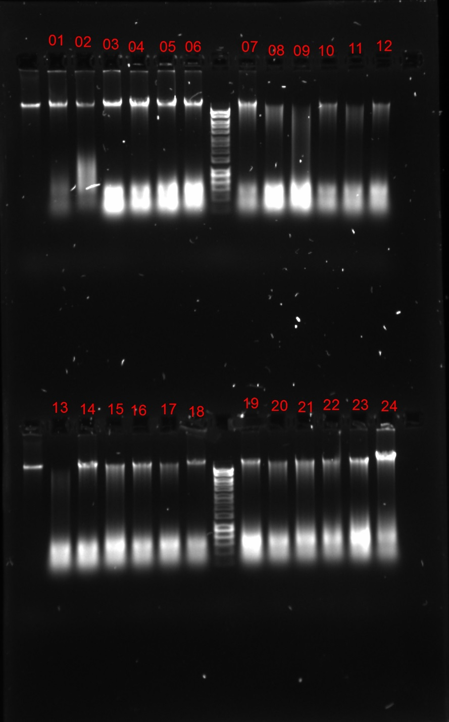
IM18GECKA/11/001_b | IM18GECKA/11/001_b | 2019-02-05 | 100 | 78.1 | 160.47 | 2.01 | 2.01 | 25.1 | 1 | 3 | GECKA-05
IM18GECKA/06/001_b | IM18GECKA/06/001_b | 2019-02-05 | 100 | 83.0 | 345.44 | 2.07 | 2.1 | 16.7 | 2 | 3 | GECKA-06
IM18GECKA/01/001 | IM18GECKA/01/001_a | 2019-02-05 | 100 | 87.5 | 580.77 | 2 | 2.04 | 47.7 | 3 | 3 | GECKA-08
IM18GECKA/01/002 | IM18GECKA/01/002_a | 2019-02-05 | 100 | 91.2 | 551.18 | 1.98 | 1.98 | 73.6 | 4 | 3 | GECKA-09
IM18GECKA/01/003 | IM18GECKA/01/003_a | 2019-02-05 | 100 | 88.4 | 708.67 | 2.08 | 2.09 | 52 | 5 | 3 | GECKA-08
IM18GECKA/01/004 | IM18GECKA/01/004_a | 2019-02-05 | 100 | 83.3 | 372.7 | 2.02 | 2.08 | 34 | 6 | 3 | GECKA-05
IM18GECKA/01/005 | IM18GECKA/01/005_a | 2019-02-05 | 100 | 85.9 | 286.3 | 1.95 | 2.02 | 41.2 | 7 | 3 | GECKA-07
IM18GECKA/01/049 | IM18GECKA/01/049_a | 2019-02-05 | 100 | 68.9 | 256.41 | 2.04 | 2.33 | 17.2 | 8 | 2 | GECKA-01
IM18GECKA/01/050 | IM18GECKA/01/050_a | 2019-02-05 | 100 | 86.3 | 790.68 | 1.98 | 1.47 | 42.9 | 9 | 2 | GECKA-01
IM18GECKA/01/051 | IM18GECKA/01/051_a | 2019-02-05 | 100 | 82.5 | 226.8 | 2.06 | 2.19 | 16.1 | 10 | 3 | GECKA-04
IM18GECKA/01/052 | IM18GECKA/01/052_a | 2019-02-05 | 100 | 66.4 | 316.28 | 2 | 1.93 | 15.8 | 11 | 2 | GECKA-01
IM18GECKA/01/053 | IM18GECKA/01/053_a | 2019-02-05 | 100 | 82.0 | 313.52 | 2.03 | 2.19 | 15.6 | 12 | 3 | GECKA-04
IM18GECKA/01/054 | IM18GECKA/01/054_a | 2019-02-05 | 100 | 69.8 | 449.34 | 2.03 | 2.15 | 17.7 | 13 | 2 | GECKA-01
IM18GECKA/01/055 | IM18GECKA/01/055_a | 2019-02-05 | 100 | 82.1 | 374.37 | 2.02 | 2.23 | 31.4 | 14 | 3 | GECKA-05
IM18GECKA/01/056 | IM18GECKA/01/056_a | 2019-02-05 | 100 | 83.5 | 401.49 | 2.03 | 2.2 | 34.4 | 15 | 2 | GECKA-02
IM18GECKA/01/058 | IM18GECKA/01/058_a | 2019-02-05 | 100 | 81.1 | 341.88 | 2.02 | 2.13 | 29.6 | 16 | 3 | GECKA-05
IM18GECKA/01/060 | IM18GECKA/01/060_a | 2019-02-05 | 100 | 98.0 | 351.98 | 2.07 | 2.05 | 16.1 | 17 | 3 | #N/A
IM18GECKA/01/061 | IM18GECKA/01/061_a | 2019-02-05 | 100 | 83.2 | 298.97 | 2.01 | 1.88 | 16.9 | 18 | 3 | GECKA-06
IM18GECKA/01/066 | IM18GECKA/01/066_a | 2019-02-05 | 100 | 78.8 | 463.3 | 2.02 | 2.12 | 26 | 19 | 3 | GECKA-07
IM18GECKA/01/067 | IM18GECKA/01/067_a | 2019-02-05 | 100 | 75.1 | 321.83 | 2.03 | 2.07 | 21.8 | 20 | 3 | GECKA-05
IM18GECKA/01/068 | IM18GECKA/01/068_a | 2019-02-05 | 100 | 83.6 | 365.86 | 2.04 | 2.11 | 34.8 | 21 | 3 | GECKA-05
IM18GECKA/01/074 | IM18GECKA/01/074_a | 2019-02-05 | 100 | 76.7 | 329.54 | 2.02 | 2.28 | 23.5 | 22 | 3 | GECKA-05
IM18GECKA/01/075 | IM18GECKA/01/075_a | 2019-02-05 | 100 | 78.6 | 478.02 | 1.96 | 1.71 | 25.8 | 23 | 3 | GECKA-05
IM18GECKA/01/095 | IM18GECKA/01/095_a | 2019-02-05 | 100 | 90.1 | 531.55 | 1.87 | 1.53 | 63.5 | 24 | 3 | GECKA-08
IM18GECKA/01/097 | IM18GECKA/01/097_a | 2019-02-05 | 100 | 87.0 | 329.61 | 1.95 | 2.02 | 45.3 | 25 | 3 | GECKA-08
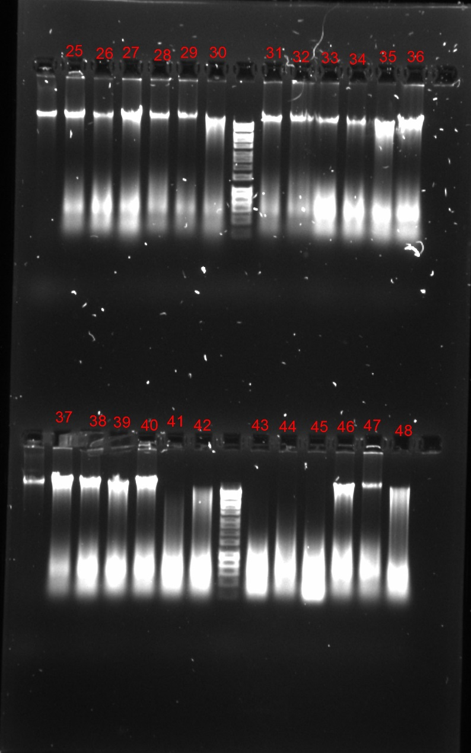
IM18GECKA/01/101 | IM18GECKA/01/101_a | 2019-02-05 | 100 | 76.9 | 340.03 | 2.02 | 1.98 | 23.7 | 26 | 3 | GECKA-05
IM18GECKA/01/103 | IM18GECKA/01/103_a | 2019-02-05 | 100 | 91.9 | 458.42 | 1.93 | 1.33 | 82 | 27 | 3 | GECKA-09
IM18GECKA/01/105 | IM18GECKA/01/105_a | 2019-02-05 | 100 | 78.8 | 223.4 | 1.99 | 1.78 | 26 | 28 | 3 | GECKA-07
IM18GECKA/01/108 | IM18GECKA/01/108_a | 2019-02-05 | 100 | 85.5 | 169.97 | 1.96 | 2.15 | 20 | 29 | 3 | GECKA-04
IM18GECKA/01/110 | IM18GECKA/01/110_a | 2019-02-05 | 100 | 88.9 | 290.34 | 1.94 | 1.9 | 54.9 | 30 | 3 | GECKA-08
IM18GECKA/01/116 | IM18GECKA/01/116_a | 2019-02-05 | 100 | 85.6 | 228.64 | 1.98 | 1.91 | 40.2 | 31 | 3 | GECKA-07
IM18GECKA/01/118 | IM18GECKA/01/118_a | 2019-02-05 | 100 | 84.1 | 388.83 | 1.87 | 1.29 | 35.9 | 32 | 3 | GECKA-07
IM18GECKA/01/126 | IM18GECKA/01/126_a | 2019-02-05 | 100 | 81.5 | 397.44 | 1.99 | 1.7 | 30.3 | 33 | 3 | GECKA-05
IM18GECKA/01/007 | IM18GECKA/01/007_a | 2019-02-05 | 100 | 80.6 | 575.95 | 1.87 | 1.44 | 28.7 | 34 | 3 | GECKA-07
IM18GECKA/01/008 | IM18GECKA/01/008_a | 2019-02-05 | 100 | 92.4 | 364.49 | 1.96 | 2.05 | 89.3 | 35 | 3 | GECKA-09
IM18GECKA/01/009 | IM18GECKA/01/009_a | 2019-02-05 | 100 | 93.6 | 538.55 | 1.92 | 1.44 | 114 | 36 | 3 | GECKA-09
IM18GECKA/01/010 | IM18GECKA/01/010_a | 2019-02-05 | 100 | 91.3 | 342.81 | 1.91 | 1.23 | 74.1 | 37 | 3 | GECKA-09
IM18GECKA/01/014 | IM18GECKA/01/014_a | 2019-02-05 | 100 | 90.6 | 617.72 | 1.94 | 1.18 | 67.8 | 38 | 3 | GECKA-08
IM18GECKA/01/015 | IM18GECKA/01/015_a | 2019-02-05 | 100 | 88.6 | 392.47 | 1.98 | 1.55 | 53 | 39 | 3 | GECKA-08
IM18GECKA/01/020 | IM18GECKA/01/020_a | 2019-02-05 | 100 | 92.0 | 400.76 | 1.94 | 1.62 | 84 | 40 | 3 | GECKA-09
IM18GECKA/01/024 | IM18GECKA/01/024_a | 2019-02-05 | 100 | 83.8 | 333.44 | 1.99 | 1.6 | 35.1 | 41 | 2 | GECKA-03
IM18GECKA/01/034 | IM18GECKA/01/034_a | 2019-02-05 | 100 | 87.3 | 400.3 | 2 | 1.91 | 46.6 | 42 | 2 | GECKA-02
IM18GECKA/01/038 | IM18GECKA/01/038_a | 2019-02-05 | 100 | 77.2 | 294.51 | 2.02 | 2.07 | 28.8 | 43 | 1o2 | GECKA-01
IM18GECKA/01/041 | IM18GECKA/01/041_a | 2019-02-05 | 100 | 86.2 | 698.26 | 1.85 | 1.1 | 50.7 | 44 | 1o2 | GECKA-01
IM18GECKA/01/039 | IM18GECKA/01/039_a | 2019-02-05 | 100 | 88.8 | 734.12 | 1.85 | 0.95 | 65.3 | 45 | 1o2 | GECKA-02
IM18GECKA/01/036 | IM18GECKA/01/036_a | 2019-02-05 | 100 | 87.9 | 505.82 | 1.89 | 1.52 | 49.7 | 46 | 3 | GECKA-08
IM18GECKA/02/040 | IM18GECKA/02/040_a | 2019-02-05 | 100 | 85.8 | 713.04 | 1.77 | 0.97 | 20.5 | 47 | 3 | GECKA-04
IM18GECKA/03/018 | IM18GECKA/03/018_a | 2019-02-05 | 100 | 90.3 | 373.28 | 1.97 | 2.11 | 64.9 | 48 | 3 | GECKA-08
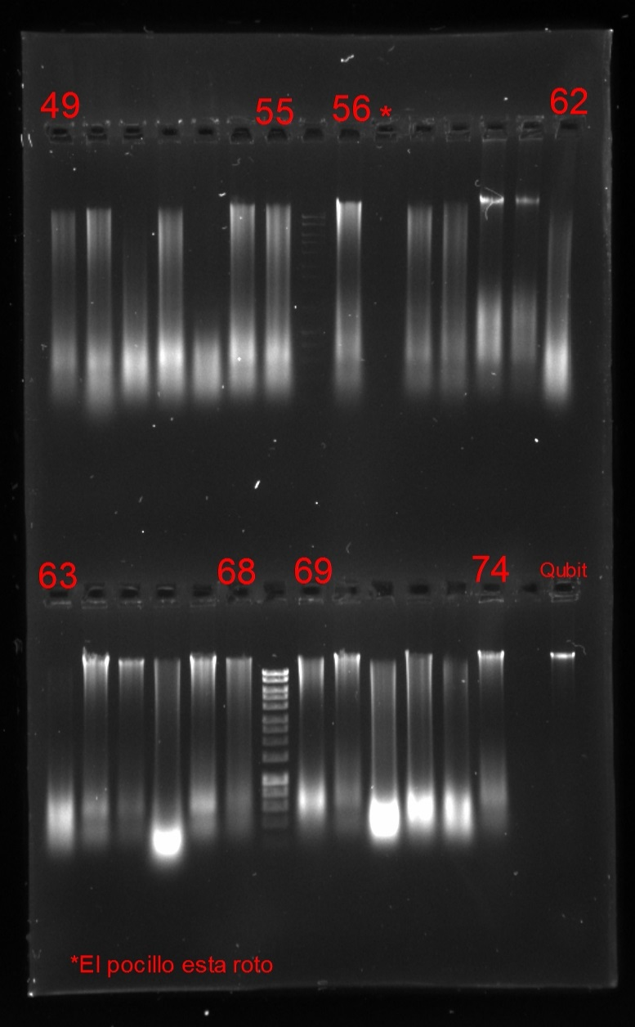
IM18GECKA/03/025 | IM18GECKA/03/025_a | 2019-02-05 | 100 | 78.4 | 276.67 | 1.92 | 1.84 | 25.5 | 49 | 2 | GECKA-03
IM18GECKA/03/042 | IM18GECKA/03/042_a | 2019-02-05 | 100 | 89.9 | 591.79 | 1.95 | 2.12 | 61.5 | 50 | 2 | GECKA-01
IM18GECKA/03/054 | IM18GECKA/03/054_a | 2019-02-05 | 100 | 98.0 | 380.65 | 2.03 | 2.2 | 32.9 | 51 | 1o2 | #N/A
IM18GECKA/03/060 | IM18GECKA/03/060_a | 2019-02-05 | 100 | 88.4 | 521.24 | 1.84 | 1.42 | 52.1 | 52 | 2 | GECKA-01
IM18GECKA/03/066 | IM18GECKA/03/066_a | 2019-02-05 | 100 | 98.0 | 339.76 | 1.99 | 1.82 | 4.22 | 53 | 1 | #N/A
IM18GECKA/03/073 | IM18GECKA/03/073_a | 2019-02-05 | 100 | 85.3 | 315.37 | 1.96 | 1.84 | 39.4 | 54 | 2 | GECKA-03
IM18GECKA/03/094 | IM18GECKA/03/094_a | 2019-02-05 | 100 | 89.9 | 332.34 | 1.98 | 2.12 | 62.1 | 55 | 2 | GECKA-03
IM18GECKA/03/103 | IM18GECKA/03/103_a | 2019-02-05 | 100 | 86.9 | 532.85 | 1.73 | 1.17 | 44.9 | 56 | 2 | GECKA-02
IM18GECKA/03/113 | IM18GECKA/03/113_a | 2019-02-05 | 100 | 83.0 | 305.26 | 1.98 | 2 | 29.6 | 57 | 3 | GECKA-01
IM18GECKA/03/127 | IM18GECKA/03/127_a | 2019-02-05 | 100 | 82.6 | 240.64 | 1.98 | 1.99 | 32.4 | 58 | 2 | GECKA-01
IM18GECKA/03/128 | IM18GECKA/03/128_a | 2019-02-05 | 100 | 85.2 | 567.03 | 1.69 | 1.04 | 39.2 | 59 | 2 | GECKA-01
IM18GECKA/07/081 | IM18GECKA/07/081_a | 2019-02-05 | 100 | 84.6 | 233.25 | 2.04 | 2.15 | 18.7 | 60 | 3 | GECKA-06
IM18GECKA/07/085 | IM18GECKA/07/085_a | 2019-02-05 | 100 | 98.0 | 298.32 | 1.99 | 1.78 | 18.1 | 61 | 3 | #N/A
IM18GECKA/03/150 | IM18GECKA/03/150_a | 2019-02-05 | 100 | 82.4 | 274.03 | 1.99 | 2.23 | 32 | 62 | 2 | GECKA-01
IM18GECKA/03/153 | IM18GECKA/03/153_a | 2019-02-05 | 100 | 98.0 | 356.29 | 2.02 | 1.87 | 24.5 | 63 | 1o2 | #N/A
IM18GECKA/03/159 | IM18GECKA/03/159_a | 2019-02-05 | 100 | 87.3 | 321.07 | 1.97 | 2.26 | 46.6 | 64 | 3 | GECKA-08
IM18GECKA/03/175 | IM18GECKA/03/175_a | 2019-02-05 | 100 | 92.5 | 405.4 | 1.68 | 1.7 | 91.2 | 65 | 3 | GECKA-09
IM18GECKA/03/176 | IM18GECKA/03/176_a | 2019-02-05 | 100 | 82.4 | 1648.58 | 1.81 | 1.98 | 32 | 66 | 2 | GECKA-01
IM18GECKA/03/178 | IM18GECKA/03/178_a | 2019-02-05 | 100 | 92.9 | 324.08 | 1.97 | 2.27 | 97.1 | 67 | 3 | GECKA-09
IM18GECKA/03/179 | IM18GECKA/03/179_a | 2019-02-05 | 100 | 91.9 | 293.12 | 1.97 | 2 | 82.1 | 68 | 2 | GECKA-02
IM18GECKA/03/180 | IM18GECKA/03/180_a | 2019-02-05 | 100 | 91.1 | 269.06 | 1.96 | 1.64 | 72.3 | 69 | 2 | GECKA-02
IM18GECKA/03/181 | IM18GECKA/03/181_a | 2019-02-05 | 100 | 84.2 | 209.45 | 1.98 | 2.19 | 36.3 | 70 | 3 | GECKA-07
IM18GECKA/03/182 | IM18GECKA/03/182_a | 2019-02-05 | 100 | 86.5 | 533.9 | 1.98 | 2.22 | 43.3 | 71 | 2 | GECKA-03
IM18GECKA/03/183 | IM18GECKA/03/183_a | 2019-02-05 | 100 | 93.2 | 767.69 | 1.82 | 1.12 | 105 | 72 | 2 | GECKA-02
IM18GECKA/03/184 | IM18GECKA/03/184_a | 2019-02-05 | 100 | 92.2 | 666.97 | 1.93 | 1.27 | 104 | 73 | 2 | GECKA-05
IM18GECKA/03/185 | IM18GECKA/03/185_a | 2019-02-05 | 100 | 84.2 | 238.16 | 1.98 | 2.05 | 36.3 | 74 | 3 | GECKA-07
IM18GECKA/08/007 | IM18GECKA/08/007_b | 2019-02-08 | 80 | 78.0 | 450.07 | 1.98 | 1.57 | 37.3 | 7b | 1 | #N/A
IM18GECKA/08/035 | IM18GECKA/08/035_b | 2019-02-08 | 80 | 78.0 | 664.14 | 2.04 | 1.6 | 83 | 35b | 3 | #N/A
IM18GECKA/08/041 | IM18GECKA/08/041_b | 2019-02-08 | 80 | 75.5 | 946.93 | 2.02 | 2.2 | 243 | 41b | 2 | GECKA-09
IM18GECKA/03/044 | IM18GECKA/03/044_b | 2019-02-08 | 80 | 78.0 | 167.29 | 2.18 | 2.15 | 9.67 | 44b | 2 | #N/A
IM18GECKA/03/064 | IM18GECKA/03/064_b | 2019-02-08 | 80 | 78.0 | 143.01 | 2.15 | 2.36 | 13.7 | 64b | 2 | #N/A

